Баг - репорты
ID | Название | Название проекта | Статус | Серьезность | Приоритет | Исполнитель | Назначен на | Тестовое окружение | Предусловие | Шаги | Ожидаемый результат | Фактический результат | Вложение
1 | Отсутствие цены в карточке товара | Магнит Доставка | New | S4-Minor | P3 | Гаврилович А. | Динесенко В. | Google Chrome Версия 122.0.6261.70 | Открыта главная страница сайта https://dostavka.magnit.ru/ | 1 Кликнуть "Католог" 2 В левой части с помощью скролла спуститься до раздела "Дом" 3 Кликнуть раздел "Дом" 4 Кликнуть Сортировать: "по цене" | 1 Открывается "Католог" с разделами товаров 2 Просходит прокрутка списка разделов товаров до раздела "Дом" 3 Происходит переход в раздел с товарами "Дом" 4 Происходит сортировка товара по цене от наименьшей к наибольшей | 1 Открывается "Католог" с разделами товаров 2 Просходит прокрутка списка разделов товаров до раздела "Дом" 3 Происходит переход в раздел с товарами "Дом" 4 Происходит сортировка товара по цене от наименьшей к наибольшей и на странице в 5 карточках товаров отсутствует цена на товар | 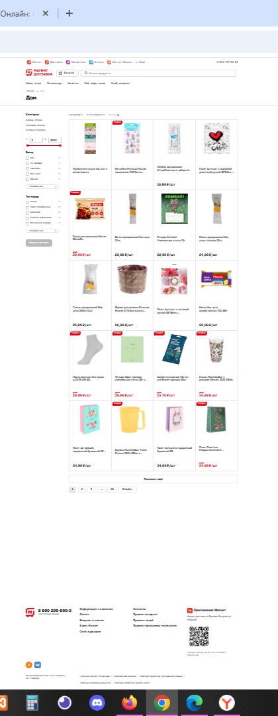
2 | Отсутствие цены в карточке товара | Магнит Доставка | New | S4-Minor | P3 | Гаврилович А. | Динесенко В. | Яндекс браузер Версия 24.1.2.843 | Открыта главная страница сайта https://dostavka.magnit.ru/ | 1 Кликнуть "Католог" 2 В левой части с помощью скролла спуститься до раздела "Дом" 3 Кликнуть раздел "Дом" 4 Кликнуть Сортировать: "по цене" | 1 Открывается "Католог" с разделами товаров 2 Просходит прокрутка списка разделов товаров до раздела "Дом" 3 Происходит переход в раздел с товарами "Дом" 4 Происходит сортировка товара по цене от наименьшей к наибольшей | 1 Открывается "Католог" с разделами товаров 2 Просходит прокрутка списка разделов товаров до раздела "Дом" 3 Происходит переход в раздел с товарами "Дом" 4 Происходит сортировка товара по цене от наименьшей к наибольшей и на странице в 5 карточках товаров отсутствует цена на товар | 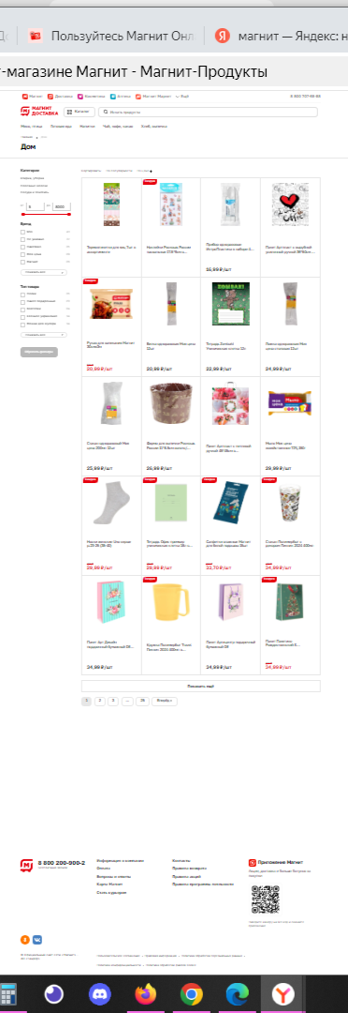
3 | Отсутствие цены в карточке товара | Магнит Доставка | New | S4-Minor | P3 | Гаврилович А. | Динесенко В. | Mozilla FireFox Версия 123 | Открыта главная страница сайта https://dostavka.magnit.ru/ | 1 Кликнуть "Католог" 2 В левой части с помощью скролла спуститься до раздела "Дом" 3 Кликнуть раздел "Дом" 4 Кликнуть Сортировать: "по цене" | 1 Открывается "Католог" с разделами товаров 2 Просходит прокрутка списка разделов товаров до раздела "Дом" 3 Происходит переход в раздел с товарами "Дом" 4 Происходит сортировка товара по цене от наименьшей к наибольшей | 1 Открывается "Католог" с разделами товаров 2 Просходит прокрутка списка разделов товаров до раздела "Дом" 3 Происходит переход в раздел с товарами "Дом" 4 Происходит сортировка товара по цене от наименьшей к наибольшей и на странице в 5 карточках товаров отсутствует цена на товар | 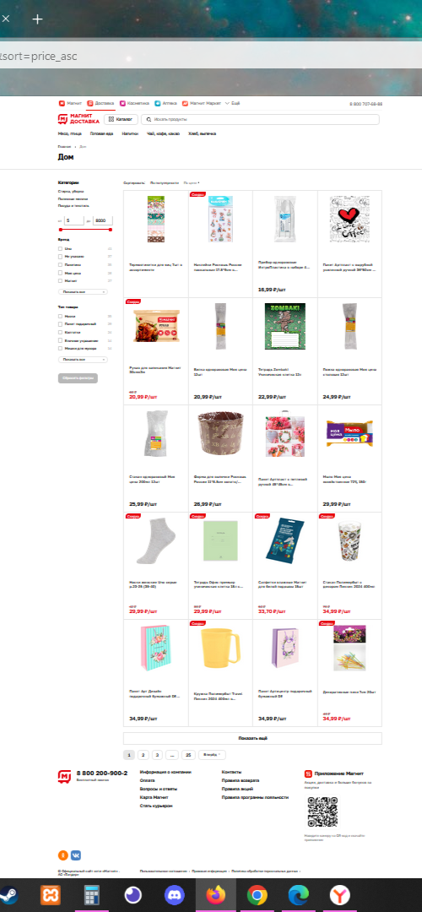
4 | Отсутствие цены в карточке товара | Магнит Доставка | New | S4-Minor | P3 | Гаврилович А. | Динесенко В. | Microsoft Edge Версия 121.0.2277.112 | Открыта главная страница сайта https://dostavka.magnit.ru/ | 1 Кликнуть "Католог" 2 В левой части с помощью скролла спуститься до раздела "Дом" 3 Кликнуть раздел "Дом" 4 Кликнуть Сортировать: "по цене" | 1 Открывается "Католог" с разделами товаров 2 Просходит прокрутка списка разделов товаров до раздела "Дом" 3 Происходит переход в раздел с товарами "Дом" 4 Происходит сортировка товара по цене от наименьшей к наибольшей | 1 Открывается "Католог" с разделами товаров 2 Просходит прокрутка списка разделов товаров до раздела "Дом" 3 Происходит переход в раздел с товарами "Дом" 4 Происходит сортировка товара по цене от наименьшей к наибольшей и на странице в 5 карточках товаров отсутствует цена на товар | 